FORMATO USO
 |  |  |  |  | MANTENIMIENTO DE EQUIPOS DE IZAJE |  |  |  |  |  |  |  |  |  |  |  |  |  |  |  |  |  | Código |  |  | MNT-F-001
 |  |  |  |  |  |  |  |  |  |  |  |  |  |  |  |  |  |  |  |  |  |  | Versión |  |  | 01
 |  |  |  |  |  |  |  |  |  |  |  |  |  |  |  |  |  |  |  |  |  |  | Fecha Aprob. |  |  | 2022-01-03

DATOS CLIENTE |  |  |  |  |  |  |  |  |  |  | DATOS DEL EQUIPO N°:

CLIENTE |  |  |  |  |  |  |  |  |  |  | TIPO DE EQUIPO
AREA |  |  |  |  |  |  |  |  |  |  | MARCA /TONS
UBICACIÓN |  |  |  |  |  |  |  |  |  |  | MODELO
FECHA |  |  |  |  |  |  |  |  |  |  | N° SERIE
 |  |  |  |  |  |  |  |  |  |  | TAG
 |  |  |  |  |  |  |  |  |  |  | HORA ENTRADA |  |  |  |  |  |  | HORA SALIDA

ESCALA DE ESTADO DE CONDICIONES

N° | ESTADO |  |  |  |  | DESCRIPCION
B | BUEN ESTADO |  |  |  |  | La parte, elemento, dispositivo cumple con lo que se espera de su función y no requiere cambio / reparación en el corto plazo bajo condiciones normales de operación
R | REGULAR ESTADO |  |  |  |  | La parte, elemento, dispositivo cumple con reparos o parcialmente lo que se espera de su función y requiere pronto cambio / reparación.
M | MAL ESTADO (ALTO RIESGO) |  |  |  |  | La parte, elemento, dispositivo no cumple con lo que se espera de su función se requiere inmediato cambio / reparación.
N/A | NO APLICA |  |  |  |  | No aplica

 |  |  | DATOS DEL EQUIPO

 | VOLTAJE DE ALIMENTACION |  |  |  |  |  |  |  |  |  | VOL

 | VOLTAJE DE CONTROL |  |  |  |  |  |  |  |  |  | VOL

 | SPAN |  |  |  |  |  |  |  |  |  | MT

 | RECORRIDO |  |  |  |  |  |  |  |  |  | MT

 | ALTURA |  |  |  |  |  |  |  |  |  | MT

PRUEBAS DE OPERACIONES DEL EQUIPO

OPERATIVIDAD DE IZAJE

 |  | IZAJE PRINCIPAL |  |  |  |  | IZAJE AUXILIAR |  |  |  |  |  | FINAL DE CARRERA PRIN |  |  |  |  | FINAL DE CARRERA AUX |  |  |  |  |  |  | FINAL DE SEGURIDAD

 |  | V1 | V2 |  |  | V1 | V2 | N/A |  |  |  | V1 | V2 |  |  | 1V | V2 | N/A |  |  |  |  |  | SI | NO | N/A
SUBIDA |  |  |  | SUBIDA |  |  |  |  | SUBIDA |  |  |  |  |  | SUBIDA |  |  |  |  | PRINCI

BAJADA |  |  |  | BAJADA |  |  |  |  | BAJADA |  |  |  |  |  | BAJADA |  |  |  |  | AUXI

OPERATIVIDAD DE TRASLACION DE CARRO

 |  | CARRO PRINCIPAL |  |  |  |  | CARRO AUXILIAR |  |  |  | FINAL DE CARRERA PRINC |  |  |  |  | FINAL DE CARRERA AUXI

 |  | V1 | V2 |  |  | V1 | V2 | N/A |  |  |  | 1V | 2V |  |  | 1V | 2V | N/A
IZQDA |  |  |  | IZQDA |  |  |  |  |  | IZQDA |  |  |  |  | IZQDA

DCHA |  |  |  | DCHA |  |  |  |  |  | DCHA |  |  |  |  | DCHA

OPERATIVIDAD DE TRASLACION DE PUENTE

 |  | PUENTE |  |  |  | FINAL DE CARRERA |  |  |  |  | SENSOR FOTOELECTRICOS

 |  | V1 | V2 |  |  | V1 | V2 |  |  |  |  | V1 | V2 | N/A
ADELANTE |  |  |  | ADELANTE |  |  |  |  | ADELANTE

ATRÁS |  |  |  | ATRÁS |  |  |  |  | ATRÁS

DAMOL INGENIEROS SAC |  |  |  |  |  |  |  |  |  |  |  | V° B° CLIENTE
NOMBRE : |  |  |  |  |  |  |  |  |  |  |  | NOMBRE :

FECHA : |  |  |  | FIRMA |  |  |  |  |  |  |  | FECHA : |  |  |  |  |  |  | FIRMA

 |  |  |  |  | PROGRAMA DE MANTENIMIENTO DE EQUIPOS DE IZAJE |  |  |  |  |  |  |  |  |  |  |  |  |  |  |  |  |  | Código |  |  | MNT-F-001
 |  |  |  |  |  |  |  |  |  |  |  |  |  |  |  |  |  |  |  |  |  |  | Versión |  |  | 01
 |  |  |  |  |  |  |  |  |  |  |  |  |  |  |  |  |  |  |  |  |  |  | Fecha Aprob. |  |  | 2022-01-03

ITEM | DESCRIPCION |  |  |  |  |  |  |  |  |  |  |  |  |  |  |  |  |  |  |  |  |  |  | SISTEMAS
1 | POLIPASTO
 |  |  |  |  |  |  |  |  |  |  |  |  |  |  |  |  |  |  | POLIPASTO PRINCIPAL |  |  |  |  | POLIPASTO AUXILIAR
 |  |  |  |  |  |  |  |  |  |  |  |  |  |  |  |  |  |  | B | R | M | NA |  | B | R | M | NA
1.1 | Verificación y apriete de grapas de fijación del cable al tambor de enrollamiento
1.2 | Inspección estado del tambor y ranuras, desgaste
1.3 | Verificar cuñas de fijación del cable de acero
1.4 | Inspección estado del cable acero ( cocadas, hebras cortadas, aplastamiento, distorsión).
1.5 | Torsión de cable de acero y medida ( ) y ( )
1.6 | Estado de gruías de cable
1.7 | Estado de cadena
1.8 | Guía de cadena
1.9 | Recipiente de cadena
1.10 | Medida de cadena
1.11 | Resorte de amortiguador de cadena
1.12 | Estado de roamiento de los ganchos
1.13 | Inspección poleas inferiores y superiores
1.14 | Rodamientos de las poleas
1.15 | Revisar estado del gancho, desgaste y deformación
1.16 | Estado de los seguros de gancho, lengüeta, resorte, pasador.
1.17 | Caja(s) reductora(s)
1.18 | Revisar nivel del aceite y estado

3 | TROLLEY PRINCIPAL
 |  |  |  |  |  |  |  |  |  |  |  |  |  |  |  |  |  |  |  |  |  |  |  | B | R | M | NA
3.1 | Pernos de sujecion de testeras
3.2 | Motores eléctricos
3.3 | Reductores
3.4 | Inspección y calibración de Frenos de los motores
3.5 | Inspección de rectificadores de freno
3.6 | Estado de Limit Switch
3.7 | Barras actuadoras de Limit Switch
3.8 | Estado de eje transmisión del carro
3.9 | Ruedas
3.10 | Topes Mecánicos
3.11 | Topes de goma
3.12 | Barredores de rieles
3.13 | Garra descarrilamiento y antisísmico

4 | PUENTE / PLUMA
 |  |  |  |  |  |  |  |  |  |  |  |  |  |  |  |  |  |  |  |  |  |  |  | B | R | M | NA
4.1 | Estado de viga cajones
4.2 | Estado de los testero
4.3 | Topes mecánicos
4.4 | Topes de goma
4.5 | Barredores de riel
4.6 | Estado de riel de rodadura de puente y/o pluma
4.7 | Estado de via de rodadura
4.8 | Estado de los pernos de sujeción de testero y viga tipo cajón
4.9 | Motoreductores
4.10 | Eje de transmisión de puente
4.11 | Inspección y calibración de Frenos de los motores
4.12 | Inspección de rectificador de freno
4.13 | Estado de Limit Switch
4.14 | Barras actuadoras de Limit Switch
4.15 | Inspección de piñón de transmisión de ruedas
4.16 | Estado de la plataforma de servicio y/o mantenimiento
4.17 | Estado escalera de acceso

5 | OTROS
 |  |  |  |  |  |  |  |  |  |  |  |  |  |  |  |  |  |  |  |  |  |  |  | B | R | M | NA
5.1 | limpieza general
5.2 | Pintura
5.3 | Soldadura

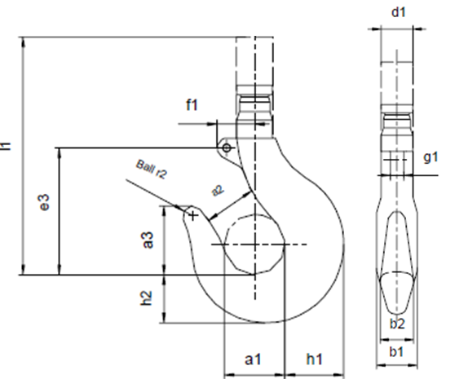
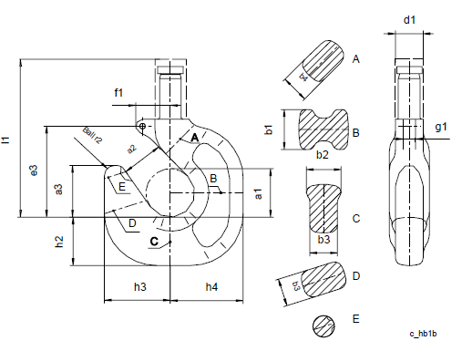
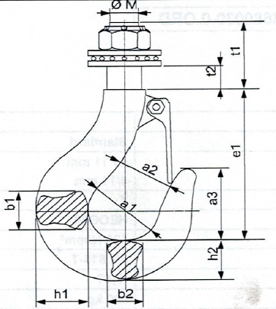

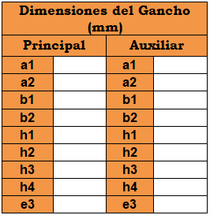

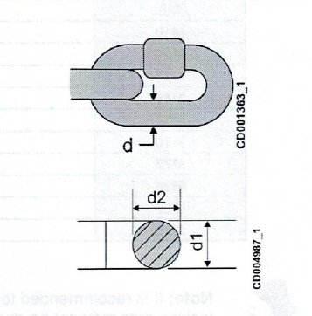
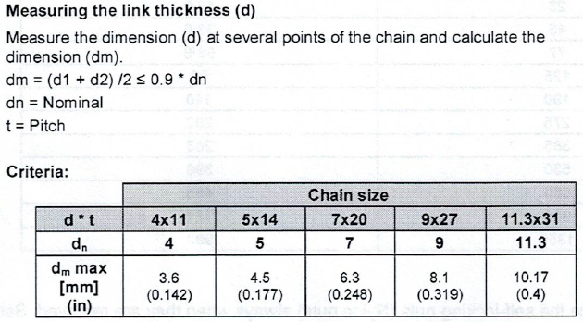

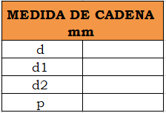

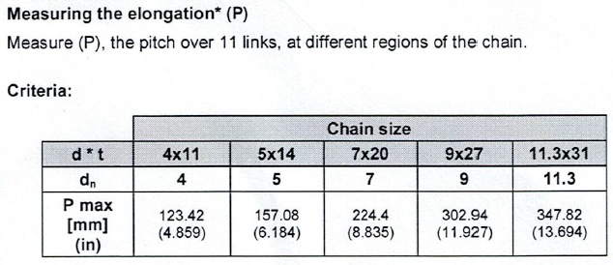
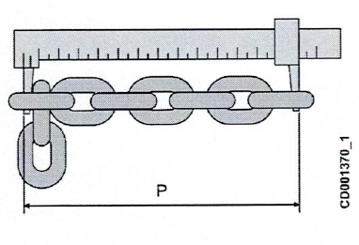

 |  |  |  |  | PROGRAMA DE MANTENIMIENTO DE EQUIPOS DE IZAJE |  |  |  |  |  |  |  |  |  |  |  |  |  |  |  |  |  | Código |  |  | MNT-F-001
 |  |  |  |  |  |  |  |  |  |  |  |  |  |  |  |  |  |  |  |  |  |  | Versión |  |  | 01
 |  |  |  |  |  |  |  |  |  |  |  |  |  |  |  |  |  |  |  |  |  |  | Fecha Aprob. |  |  | 2022-01-03

ITEM | DESCRIPCION |  |  |  |  |  |  |  |  |  |  |  |  |  |  |  |  |  |  |  |  |  |  | SISTEMAS

1 | COMPONENTES ELECTRICOS POLIPASTO
 |  |  |  |  |  |  |  |  |  |  |  |  |  |  |  |  |  |  |  |  |  |  |  | B | R | M | NA
1.1 | Estado de gabinete puertas, Chapas, hermetismo tableros, seguros, pintura, etc.
1.2 | Prensaestopas en general
1.3 | Variadores de Frecuencia
1.4 | Resistencias de frenado
1.5 | Contactares de inversor
1.6 | Contactor Tetra polar
1.7 | Contactos auxiliares
1.8 | Protecciones (fusibles, temomagneticos, guarda motor)
1.9 | Contactor de Freno
1.10 | Rectificador
1.11 | Sistemas indicador de carga (LIS-AV, LIS-SV, LIS-SE, otros)
1.12 | Apriete y conexiones de enchufes
1.13 | Estado de Canalizaciones, bandejas, prensaestopas, flexibles, otros)
1.14 | Bobina del freno
1.15 | Estado de freno con la medida del momento (izaje)
1.16 | Inspeccionar rectificador de freno
1.17 | Motores de (izaje)
1.18 | Dispositivo de sobrecarga
1.19 | Limit switch subida
1.20 | Limit switch bajada
1.21 | Limit switch de seguridad

2 | COMPONENTES CARRO Y/O TROLLEY

 |  |  |  |  |  |  |  |  |  |  |  |  |  |  |  |  |  |  |  |  |  |  |  | B | R | M | NA
2.1 | Contactares de inversores de giro
2.2 | Contactor Tetrapolar
2.3 | Contactos auxiliares
2.4 | Protecciones (fusibles, termomagnetico, guarda motor)
2.5 | Contactor de Freno
2.6 | Limites (inductivos, de cruceta, accionamiento por palanca, proximidad)
2.7 | Contactores de control
2.8 | Variadores de Frecuencia
2.9 | Resistencias
2.10 | Apriete de conexiones y enchufes
2.11 | Estado de Canalizaciones, bandejas, prensaestopas, flexibles, gabinetes otros)
2.12 | Bobina del freno
2.13 | Rectificador
2.14 | Estado de carros porta cables deslisables,arrastre, fijo alimentación y control
2.15 | Estado de brazo de arrastre
2.16 | Motores de (traslacion)
2.17 | Limit switch izquierda
2.18 | Limit switch derecha

3 | COMPONENTES ELECTRICOS PUENTE

 |  |  |  |  |  |  |  |  |  |  |  |  |  |  |  |  |  |  |  |  |  |  |  | B | R | M | NA
3.1 | Estado de gabinete puertas, Chapas, hermetismo tableros, seguros, pintura, ETC.
3.2 | Prensaestopas en general
3.3 | Variadores de Frecuencia
3.4 | Resistencias frenado
3.5 | Contactares de inversores de giro
3.6 | Contactor Tetrapolar
3.7 | Contactos auxiliares
3.8 | Protecciones (fusibles, termomagneticos guarda motor)
3.9 | Contactor de Freno
3.10 | Rectificador de freno
3.11 | Transformador de control
3.12 | Contactor principal
3.13 | Apriete y conexiones de enchufes
3.14 | Estado de Canalizaciones, bandejas, prensaestopas, flexibles, otros)
3.15 | Estado de reles de contactos

4 | SISTEMAS DE ALIMENTACION |  |  |  |  |  |  |  |  |  |  |  |  |  |  |  |  | BARRAS ENCAPSULADAS |  |  |  |  |  | FESTOON

 |  |  |  |  |  |  |  |  |  |  |  |  |  |  |  |  | B | R | M | NA |  |  |  | B | R | M | NA
4.1 | Barras encapsuladas, Enrollador
4.2 | carro toma corriente colector
4.3 | brazo de arrastre
4.4 | tapa inicial y final de barras
4.5 | empalmes y uniones
4.6 | Cables planos alimentación
4.7 | soporte de barra encapsuladas y/o riel C
4.8 | Rieles tipo C.
4.9 | Carros porta cable deslizantes, arrastre y fijo
5.9

5 | SISTEMAS DE MANDO |  |  |  |  |  |  |  |  |  |  |  |  |  |  |  |  | BOTONERA |  |  |  |  |  |  | RADIO CONTROL

 |  |  |  |  |  |  |  |  |  |  |  |  |  |  |  |  | B | R | M | NA |  |  |  | B | R | M | NA
5.1 | Estado de mando control
5.2 | Estado de los josting la palancas
5.3 | Estado de carcasa
5.4 | Estado de los pulsadores de goma
5.5 | Parada de emergencia
5.6 | Selector de gancho
5.7 | Indicador de movimientos
5.8 | Estado de cable de control
5.9 | Estado de enchufes de la botonera y/o inalámbrico

6 | SISTEMA AUDIO VISUAL |  |  |  |  |  |  |  |  |  |  |  |  |  |  |  |  |  |  |  |  |  |  | SIRENA / BALIZA

 |  |  |  |  |  |  |  |  |  |  |  |  |  |  |  |  |  |  |  |  |  |  |  | B | R | M | NA
6.1 | Estado sirena
6.2 | Estado de circulina
6.3 | luminarias
6.4 | Display indicador de peso
6.5 | Señales de movimiento de operación
6.6 | Indicador de capacidad
6.7 | Indicador de movimiento
6.8

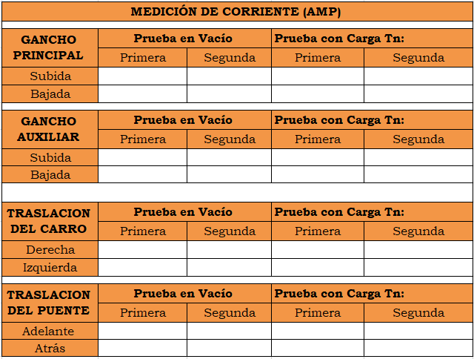

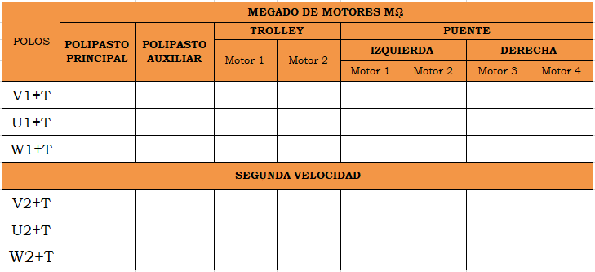
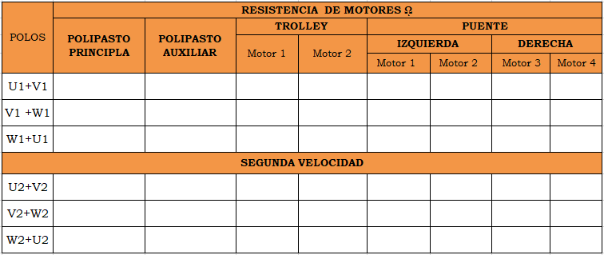

 | OBSERVACIONES

PERSONAL ASIGNADO EN EL MANTENIMIENTO
ITEM | APELLIDOS Y NOMBRE |  |  |  |  |  |  | DNI |  |  |  |  |  |  | CARGO |  |  |  |  |  |  | FIRMA

Hoja1
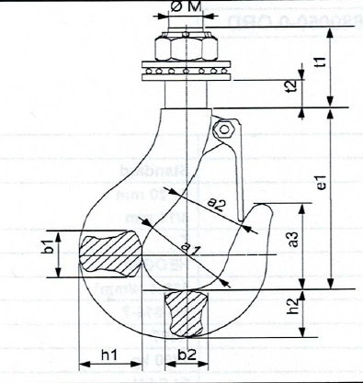

DIN | DIMENSIONES (mm)
 | Φ M | Φa1 | a2* | a3 | b1 | b2 | e1 | h1 | h2 | t1 | t2
5 | 20 | 43 | 32 | 49 | 29 | 24 | 105 | 37 | 31 | 39 | 14.5
6 | 20 | 48 | 36 | 54 | 35 | 29 | 116 | 44 | 37 | 43 | 14.5
12 | 12 | 30 | 22 | 34 | 19 | 15 | 73 | 22 | 19 | 32 | 10.5

gancho
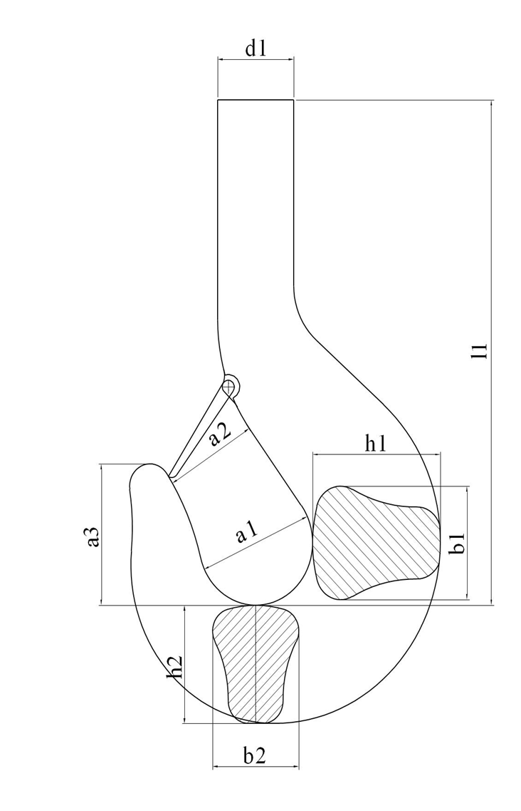

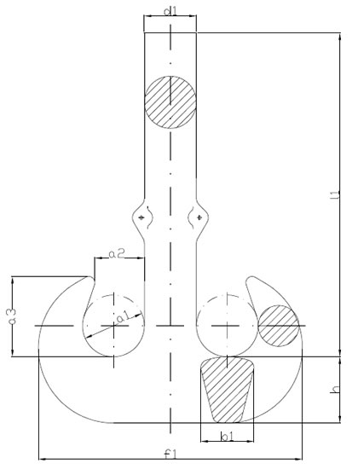
Dimensiones del Gancho (mm)
Principal | Auxiliar
a1 | a1
a2 | a2
b1 | b1
b2 | b2
h1 | h1
h2 | h2
h3 | h3
h4 | h4
e3 | e3

 |  | h1

 |  | b2

